Sheet1
提 案 書

再生紙からできたインデックス |  | 参考上代 | ¥80 | 販売価格
 |  | （税別） |  | （税別）
【JAN】 | 4562121889019
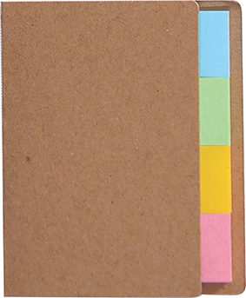 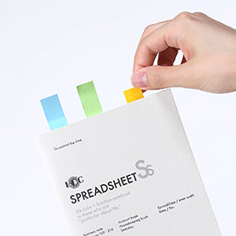 |  |  | 【商品番号】 7649-60 【本体サイズ】 カバー：53×3×66ｍｍ・6ｇ 【パッケージサイズ】 60×5×70ｍｍ・7ｇ 【個装形態】 ポリ袋入 【材質】 カバー：再生クラフト紙60％・ ふせん：再生紙60％ 【入数】 600 【セット内容】 インデックスふせん×80 【商品説明】 目印やちょっとした伝言に！ 環境にやさしい再生紙ふせん 【生産国】 中国

